A-2
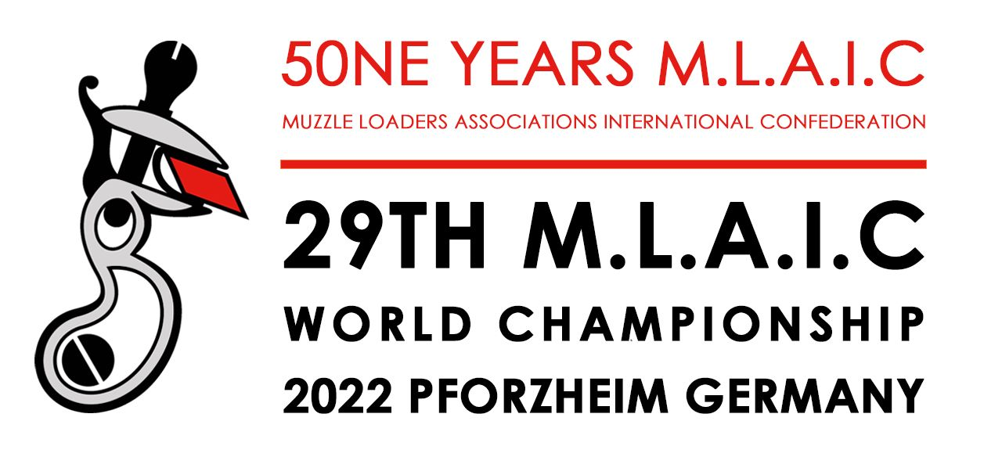



XXIX. MLAIC World Championships August 14th-20th 2022

Formular |  | A 2: | Individuelle Feuerwaffenerklärung
Form |  | A 2: | Individual firearms declaration
Bitte retournieren Sie dieses Formular bis spätestens: 15. Juni 2022 Please return this form at the latest until June 15th. 2022 |  |  |  |  |  |  |  |  | E-mail: |  | wm.mlaic@dsb.de
Die folgenden Waffen werden zum alleinigen Zwecke der Teilnahme an den 29. MLAIC-Weltmeisterschaften vom 13. bis 20. August 2022 in Pforzheim in die Bundesrepublik Deutschland eingeführt. Die o.g. Weltmeisterschaften finden auf den Schießständen der SG Pforzheim statt. Alle diese Waffen werden unmittelbar nach den Wettkämpfen wieder aus der Bundesrepublik Deutschland ausgeführt.
The following firearms will be brought to the Federal Republic of Germany for the sole purpose of participating in the 29th MLAIC World Championships which will be held from August 13th through August 20th 2022 in Pforzheim. This a. m. event will be carried out at the shooting ranges of SG Pforzheim. All these firearms will again be removed from the Federal Republic of Germany immediately after the championships.
Persönliche Daten / Personal data

 | Land / Country: |  |  |  |  |  | Anrede
 |  |  |  |  |  |  | Title (Mr. or Mrs.)

 |  |  |  |  | Familienname
 |  |  |  |  | Surname

 |  |  |  |  | Vorname
 |  |  |  |  | First Name

 |  |  |  |  | Pass Nr. |  |  |  |  | Nationalität
 |  |  |  |  | Passport Nº |  |  |  |  | Nationality

 | Privatanschrift / Home Address :

 | Telefon Nr. / Phone no. : |  |  |  |  |  |  | E-mail:

Details zu den Feuerwaffen, die bei den 29. MLAIC Welmeisterschaften 2022 in Deutschland verwendet werden
Details of firearms used during the 29th MLAIC World Championships 2022 in Germany

Feuerwaffentyp (*) |  |  | O/R (**) | Hersteller |  |  |  | Modell |  |  |  |  | Kaliber | Seriennummer
Type of firearm (*) |  |  | O/R (**) | Manufacturer |  |  |  | Modell |  |  |  |  | Cal. | Serial number

(*) Pistole (Pistol); Revolver (Revolver); Gewehr (Rifle); Muskete (Musket); Flinte (Shotgun) - please use the English descriptions
(**) "O" - Originale "R" - Replica - bitte die englischen Begriffen einfügen
Transportart: Straße, Schiene/Zug, Flugzeug |  |  |  |  |  | Einreisedatum nach Deutschland: |  |  |  |  |  | Ausreisedatum aus Deutschland:
Type of transport: road, train or plain |  |  |  |  |  | Date of entry to Germany: |  |  |  |  |  | Date of exit from Germany:

 |  |  |  | Bei Flug: |  | Flugnummer bei Einreise: |  |  |  |  |  | Flugnummer bei Ausreise
 |  |  |  | By plane |  | Entry fligth no.: |  |  |  |  |  | Exit fligth no.:
 |  |  |  |  |  | Zeit / Time: |  |  |  |  |  | Zeit Time:
 |  |  |  | Grenzübertritt/Zoll |  | Einreise: |  |  |  |  |  | Ausreise:
 |  |  |  | Customs points: |  | Entry: |  |  |  |  |  | Exit:

Name des Verbandes / Name of Association:

Datum: |  |  |  |  |  |  | Unterschrift Team-Captain:
Date: |  |  |  |  |  |  | Signature Team Captain:

